Main
Aufmaß Estrichabschlüsse |  |  |  |  | Produktion Estrichabschlüsse

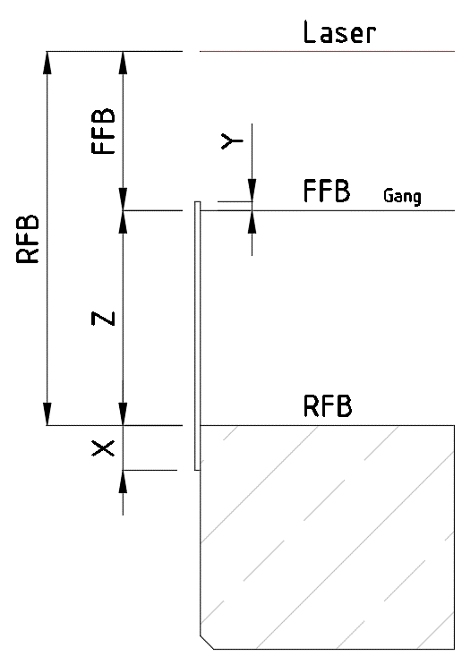
Auftragg.: |  |  |  |  | Auftragg.:
BVH: |  |  |  |  | BVH:
Projekt Nr.: |  |  |  |  | Projekt Nr.:
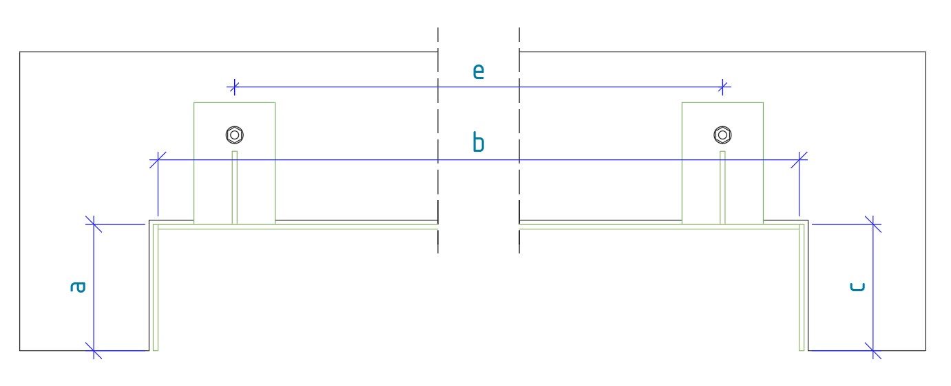
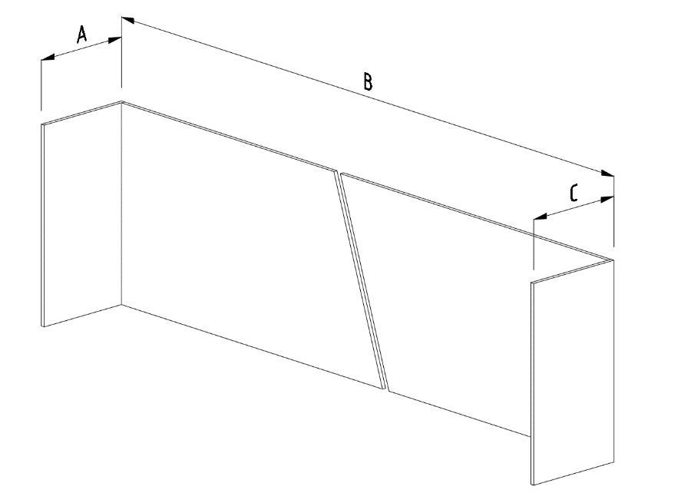

 |  |  |  |  | Bei a und c wird nur einmal die Luft y2 abgezogen!

Oberfläche |  |  |  |  | Oberfläche
Ges. Länge | 15838 | mm |  |  | Ges. Länge | 15838 |  | mm
Längen | A | B | C |  | Längen | a |  | b | c | z
EG | 200 | 4000 | 200 |  | EG | 197 |  | 3982 | 197 | 240 | Allgemein
OG 1 | 250 | 4200 | 260 |  | OG 1 | 247 |  | 4182 | 257 | 190 | x
OG 2 | 200 | 4100 | 2500 |  | OG 2 | 197 |  | 4082 | 2497 | 190 | 40
OG 3 |  |  |  |  | OG 3
OG 4 |  |  |  |  | OG 4
 |  |  |  |  |  | Blech Längen |  |  |  | Blech Höhe
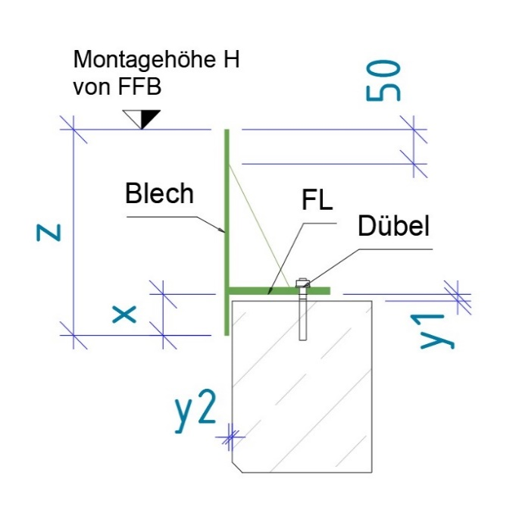
 |  |  |  | Soll
Höhen | FFB | RFB | Z | Bodenaufbau | Eingabe Konstrukteur
EG | 1000 | 1200 | 200 |  | Luft: y1 |  | 10 | mm
OG 1 | 1000 | 1150 | 150 |  | Luft: y2 |  | 3 | mm
OG 2 | 1000 | 1150 | 150 |  | Blech |  | 6 | mm
OG 3 |  |  |  |  | FL |  | 100/8 | mm
OG 4 |  |  |  |  | e max. |  | 750 | mm
 |  |  |  |  | Dübel |  | Hilti HUS Ø8

Fixmaße | x | y |  | Diese Maße auf der | Montage H: | + | 10
 | 30 | 10 |  | Baustelle entnehmen!

